istruzioni
istruzioni del foglio excel per tracciare profili longitudinali
rev. 7/9/21 |  | NB: max 20 punti x/y

1 | inserire i dati X/Y nelle colonne in alto a sx
2 | regolare valori"top quote" - "distanza righe" e "fondo scala asse 1" nelle caselle in verde
3 | seleziona asse nero di misura e regola "candele" in modo che siano abbastanza "profonde" in basso
 | per modificare "candele" = barre di errore: SelezionaGrafico - Progettazione - BarreDiErrore - seleziona serie - altre opzioni - fisso (inserire valore conveniente)
4 | regola scale, poi allinea le label valori "a mano"
5 | sposta il quadrato bianco sulla barte inferiore del grafico per coprire i segmenti eccedenti delle "candele"
6 | per inserire label di commento: Inserisci (guarda a dx) CasellaDiTesto
7 | per esportare: seleziona grafico - salva come pdf - poi ritaglialo
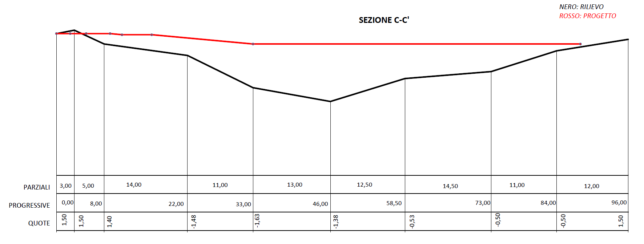

ASSE TUBO

profilo
 |  |  | SEZIONE C-C' |  |  |  |  |  | da regolare a mano: SOLO NUMERI IN CASELLE VERDI |  |  |  |  |  |  |  |  |  |  |  | etichette alla base (in asse 2)
 | punto | progressive rilievo (m) | quote rilevate (m) | descrizione del punto (stato di fatto) | progressive di progetto (m) | quote di progetto (m) | descrizione del punto (stato di progetto) |  | top linee quote | distanza riga 1 e 2 | max scala asse 1 | max scala asse 2 | min MAX asse x | distanza tra riga 2 e 3 | distanza tra riga 3 e 4 | fondo riga 1 | fondo riga 2 | fondo riga 3 | min rilievo | max rilievo | parziali | progr. | quote (rilievo)
 | 1 | 0.00 | 1.50 | carreggiata | 0.00 | 1.50 | carreggiata |  | -60 | 8 | 10.0 | 100000 | 0.0 | 16 | 24 | -68 | -76 | -84 | -28.0 | 3.0 | 0.00 | 0.00 | 1.50
 | 2 | 3.00 | 3.00 | ciglio strada | 2.30 | 1.50 | ciglio strada |  | -60 |  | valore per regolare la parte del grafico sopra la riga di max altezza | valore enorme per appiattire i dislivelli in una sola riga | 96.0 |  |  | -68 | -76 | -84 |  |  | 3.00 | 3.00 | 1.50
 | 3 | 8.00 | -3.00 | ciglio fosso | 5.00 | 1.50 | cordonata |  | valore che regola la posizione della riga valori "PARZIALI" più alta | valore che regola la distanza tra le 3 righe "PARZIALI" "PROGRESS." "QUOTE" in basso |  |  |  |  |  |  |  |  |  |  | 5.00 | 8.00 | 1.40
 | 4 | 22.00 | -8.00 | piede scarpata | 9.00 | 1.50 | asse tubo |  |  |  |  |  |  |  |  |  |  |  |  |  | 14.00 | 22.00 | -1.48
 | 5 | 33.00 | -22.00 | asse fosso | 11.00 | 1.00 | pista ciclabile |  |  |  |  |  |  |  |  |  |  |  |  |  | 11.00 | 33.00 | -1.63
 | 7 | 46.00 | -28.00 | piede scarpata | 16.00 | 1.00 | pista ciclabile |  |  |  |  |  |  |  |  |  |  |  |  |  | 13.00 | 46.00 | -1.38
 | 8 | 58.50 | -18.00 | ciglio proprietà | 33.00 | -3.00 | piazzale |  |  |  |  |  |  |  |  |  |  |  |  |  | 12.50 | 58.50 | -0.53
 | 9 | 73.00 | -15.00 | vicino casa | 88.00 | -3.00 | piazzale |  |  |  |  |  |  |  |  |  |  |  |  |  | 14.50 | 73.00 | -0.50
 | 10 | 84.00 | -6.00 | spigolo fabbricato |  |  |  |  |  |  |  |  |  |  |  |  |  |  |  |  | 11.00 | 84.00 | -0.50
 | 11 | 96.00 | -1.00 | spigolo fabbricato |  |  |  |  |  |  |  |  |  |  |  |  |  |  |  |  | 12.00 | 96.00 | 1.50
 | 12
 | rilievo |  | progetto |  | linea sopra |  | linea media |  | linea bottom |  | linea bassa |  | min asse 1 |  | candele altezza |  | max asse 2 |  | labelcandelealtezza |  | labelcandelesegmenti |  | candele progr
0.00 | 1.50 | 0.00 | 1.50 | 0.0 | -60 | 0.0 | -68 | 0.0 | -76 | 0.0 | -84 | 0.0 | 10.0 | 0.00 | 1.50 | 0.0 | 100000 | 0.00 | 1.50 | 0.00 | 0.00 | 0.00 | 0.00
3.00 | 3.00 | 2.30 | 1.50 | 96.0 | -60 | 96.0 | -68 | 96.0 | -76 | 96.0 | -84 |  |  | 3.00 | 1.50 |  |  | 3.00 | 1.50 | 3.00 | 3.00 | 3.00 | 3.00
8.00 | -3.00 | 5.00 | 1.50 |  |  |  |  |  |  |  |  |  |  | 8.00 | 1.40 |  |  | 8.00 | 1.40 | 8.00 | 5.00 | 8.00 | 8.00
22.00 | -8.00 | 9.00 | 1.50 |  |  |  |  |  |  |  |  |  |  | 22.00 | -1.48 |  |  | 22.00 | -1.48 | 22.00 | 14.00 | 22.00 | 22.00
33.00 | -22.00 | 11.00 | 1.00 |  |  |  |  |  |  |  |  |  |  | 33.00 | -1.63 |  |  | 33.00 | -1.63 | 33.00 | 11.00 | 33.00 | 33.00
46.00 | -28.00 | 16.00 | 1.00 |  |  |  |  |  |  |  |  |  |  | 46.00 | -1.38 |  |  | 46.00 | -1.38 | 46.00 | 13.00 | 46.00 | 46.00
58.50 | -18.00 | 33.00 | -3.00 |  |  |  |  |  |  |  |  |  |  | 58.50 | -0.53 |  |  | 58.50 | -0.53 | 58.50 | 12.50 | 58.50 | 58.50
73.00 | -15.00 | 88.00 | -3.00 |  |  |  |  |  |  |  |  |  |  | 73.00 | -0.50 |  |  | 73.00 | -0.50 | 73.00 | 14.50 | 73.00 | 73.00
84.00 | -6.00 |  |  |  |  |  |  |  |  |  |  |  |  | 84.00 | -0.50 |  |  | 84.00 | -0.50 | 84.00 | 11.00 | 84.00 | 84.00
96.00 | -1.00 |  |  |  |  |  |  |  |  |  |  |  |  | 96.00 | 1.50 |  |  | 96.00 | 1.50 | 96.00 | 12.00 | 96.00 | 96.00
 | 13
 | 14
 | 15
 | 16
 | 17
 | 18
 | 19
 | 20

 |  |  |  |  |  | 1.07 | -1.63

righe orizzontali che dovrebbero ricadere ENTRO all'area del grafico, ma DEVONO essere spaziate esattamente tra le RIGHE VERTICALI
 |  | PARZIALI | 3.00 | 5.00 | 14.00 | 11.00 | 13.00 | 12.50 | 11.00 | 12.00 |  |  | 14.50
 |  | PROGRESSIVE | 0.00 | 3.00 | 8.00 | 22.00 | 33.00 | 46.00 | 73.00 | 84.00 |  |  | 58.50 | 96.00
 |  | QUOTE | 1.50 | 1.50 | 1.40 | -1.48 | -1.63 | -1.38 | -0.50 | -0.50 |  |  | -0.53 | 1.50

demo

